review
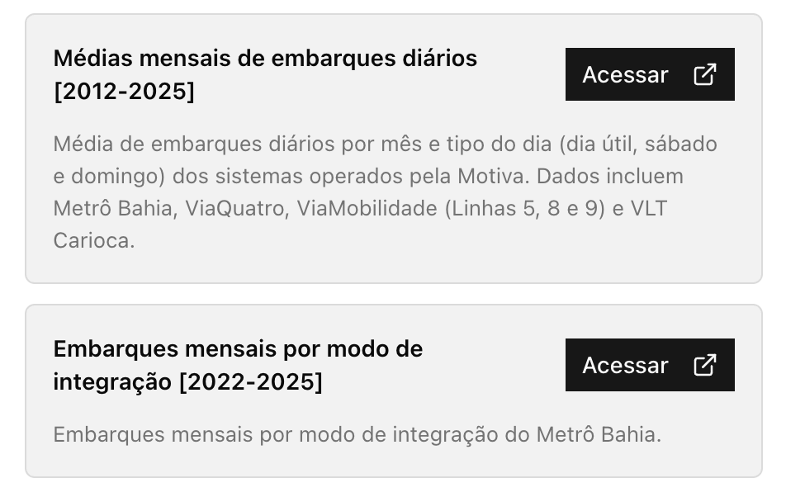
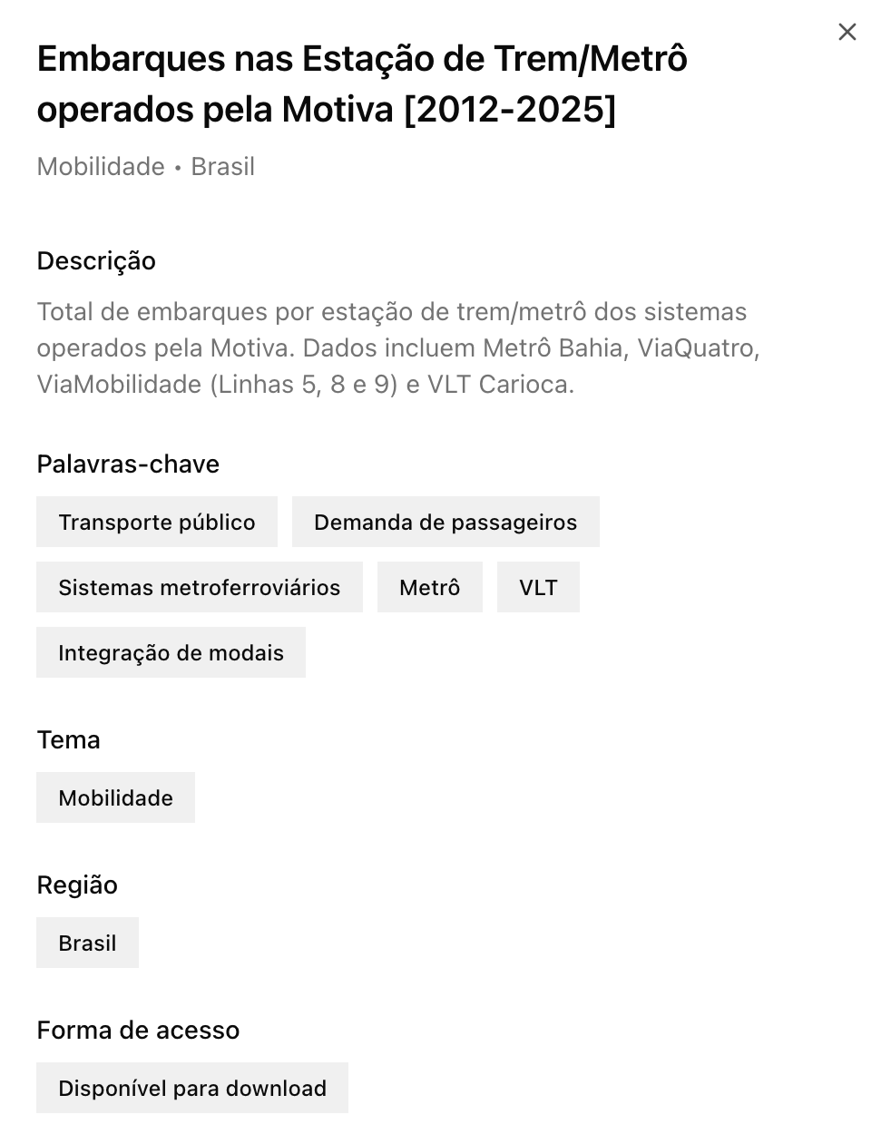
Tipo | Campo | Regra | Exemplo
Obrigatório | Título da coleção | Texto descritivo sucinto, incluindo a cobertura temporal (quando relevante). Deve responder: o quê? em que período? | Embarques nas Estação de Trem/Metrô operados pela Motiva [2012-2025]
Obrigatório | Subtítulo da coleção | Texto descritivo detalhado com os conteúdos da coleção. Quando relevante, incluir a fonte e o tratamento dos dados. | Total de embarques por estação de trem/metrô dos sistemas operados pela Motiva. Dados incluem Metrô Bahia, ViaQuatro, ViaMobilidade (Linhas 5, 8 e 9) e VLT Carioca.
Obrigatório | Título da base | Título descritivo da base de dados individual. Deve conter a cobertura temporal quando relevante. | Embarques diários nas estações [2012-2025]
Obrigatório | Subtítulo da base | Descrição complementar da base de dados. | Embarques diários por estação de trem/metrô dos sistemas operados pela Motiva.
Obrigatório | Descrição da base (card) | Texto descritivo sobre o conteúdo, fonte e metodologia. | Total de embarques diários por estação de trem/metrô dos sistemas operados pela Motiva. Dados incluem Metrô Bahia, ViaQuatro, ViaMobilidade (Linhas 5, 8 e 9) e VLT Carioca.
Obrigatório | Tema (tag) | Um de: Clima e Meio Ambiente, Educação, Habitação e Mercado Imobiliário, Mobilidade, Saúde, Trabalho e Renda, Multidisciplinar e Transversal. Adicionar mais de um tema apenas se muito necessário | Mobilidade
Obrigatório | Região (tag) | Cobertura geográfica (e.g. cidade, estado, Brasil, etc.). | Brasil
Obrigatório | Acesso (tag) | Um de: Disponível para download OU Sala segura do Insper. | Disponível para download
Obrigatório | Palavras-chave (card) | 3 a 5 palavras-chave. Priorizar o uso de palavras-chave já consolidadas em bases publicadas. | Transporte público | Demanda de passageiros | Sistemas metroferroviários
Obrigatório | Link da Base de Dados (DataVerse) | Preencher com link após a publicação da base. Nota: o link é persistente (i.e. não precisa ser atualizado).
Obrigatório | GeoPortal | Campo para controle no Portal. Descrever se base de dados será utilizada no GeoPortal
Opcional | EPSG | Valor do EPSG (quando aplicável)

about
A aba: "Catálogo de Dados" é a principal referência e serve como controle de todas as bases de dados do projeto CiDados. Esta tabela deve ser preenchida manualmente.
Atualizando o Portal
Para atualizar o Portal, gerar um json a partir da aba "Catálogo de Dados". Script de referência: create_json.R
Instruções de preenchimento
Ver (review) para uma breve revisão de como preencher.
Ver (filters) para ver a opção de filtros (tema, região e acesso).
Ver (keywords) para ver as palavras-chave em uso.
Registrar mudanças (log)
OBS: A lista de keywords tem caráter informativo: recomenda-se usar uma palavra-chave da lista, mas não há problema adicionar palavras-chave nova. Sempre manter esta lista atualizada.
OBS: Os filtros disponíveis são pré-definidos e devem ser seguidos. O filtro de região pode ser expandido com o cuidado de sempre seguir o padrão do IBGE para o nome das cidades.
OBS: Sempre que possível, use o corretor automático do Excel para evitar erros de preenchimento.
Em caso de dúvidas, consultar o Manual de Gestão de Dados.

